ESLint設定
■ | ESLint設定

 | 1. | コマンド: npm install -g eslint-cliを実行し、ESLint CLIをインストールする

 | 2. | コマンド: npm install eslint -D を実行し、必要なパッケージをインストールする

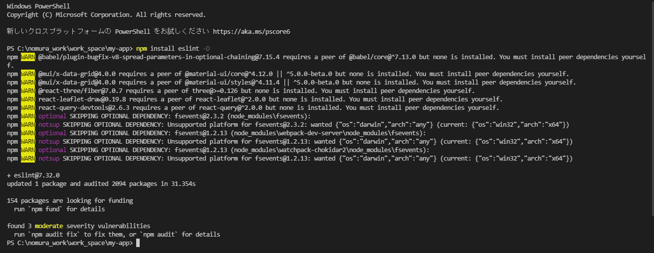

 | 3. | コマンド:eslint --init を実行し、ESLintの設定ファイルを作成

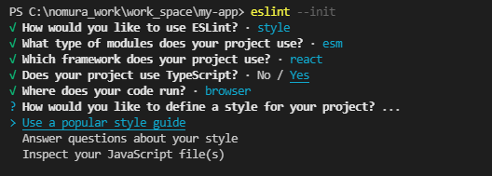

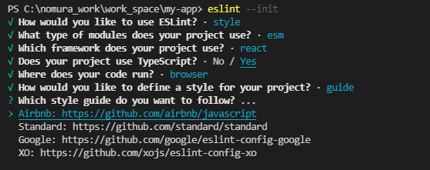

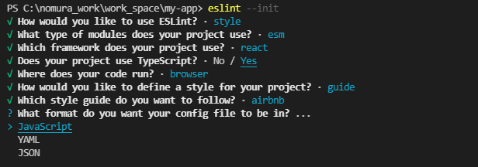

 | 4. | コマンド:npm install eslint-plugin-prefer-arrow -D を実行し、ESLintの追加設定プラグインをインストール

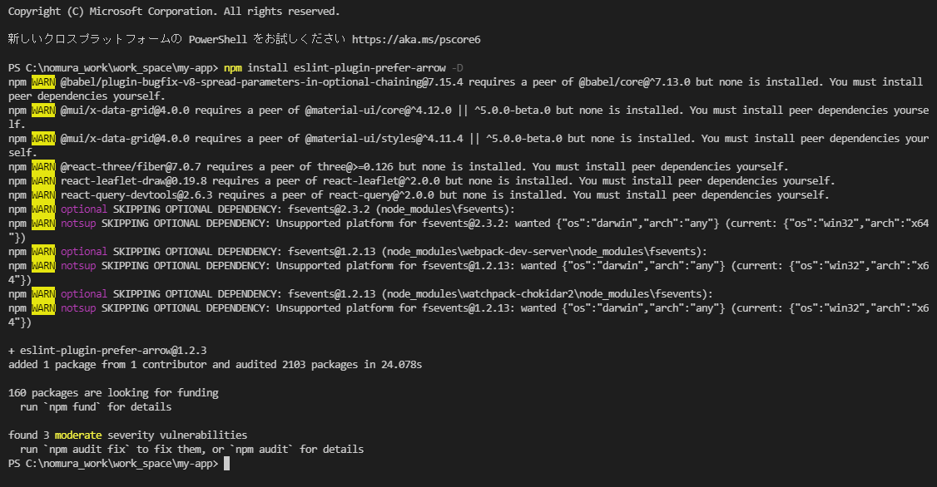

 | 5. | カレントディレクトリにファイル:.eslintignoreを作成し、下記の内容をコピーして保存する

 |  | build/
 |  | public/
 |  | **/coverage/
 |  | **/node_modules/
 |  | **/*.min.js
 |  | *.config.js
 |  | .*lintrc.js

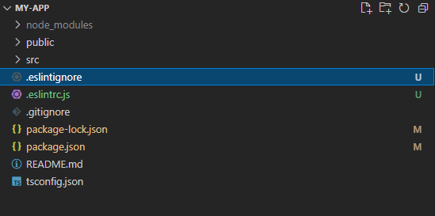

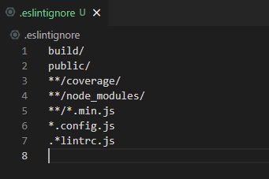

 | 6. | カレントディレクトリにファイル:.eslintignoreを作成し、下記の内容をコピーして保存する

 |  | {
 |  | "extends": "./tsconfig.json",
 |  | "include": [
 |  | "src/**/*.js",
 |  | "src/**/*.jsx",
 |  | "src/**/*.ts",
 |  | "src/**/*.tsx"
 |  | ],
 |  | "exclude": [
 |  | "node_modules"
 |  | ]
 |  | }

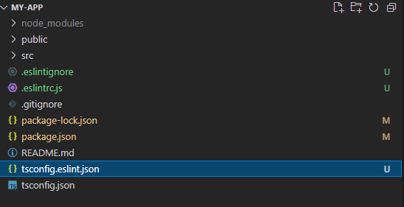

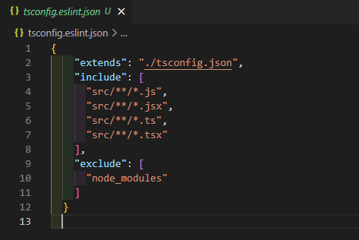

 | 7. | 下記のURLにアクセスし、VSCodeの拡張機能をインストール

 |  | https://marketplace.visualstudio.com/items?itemName=dbaeumer.vscode-eslint

